上海_中原领先指数_全市
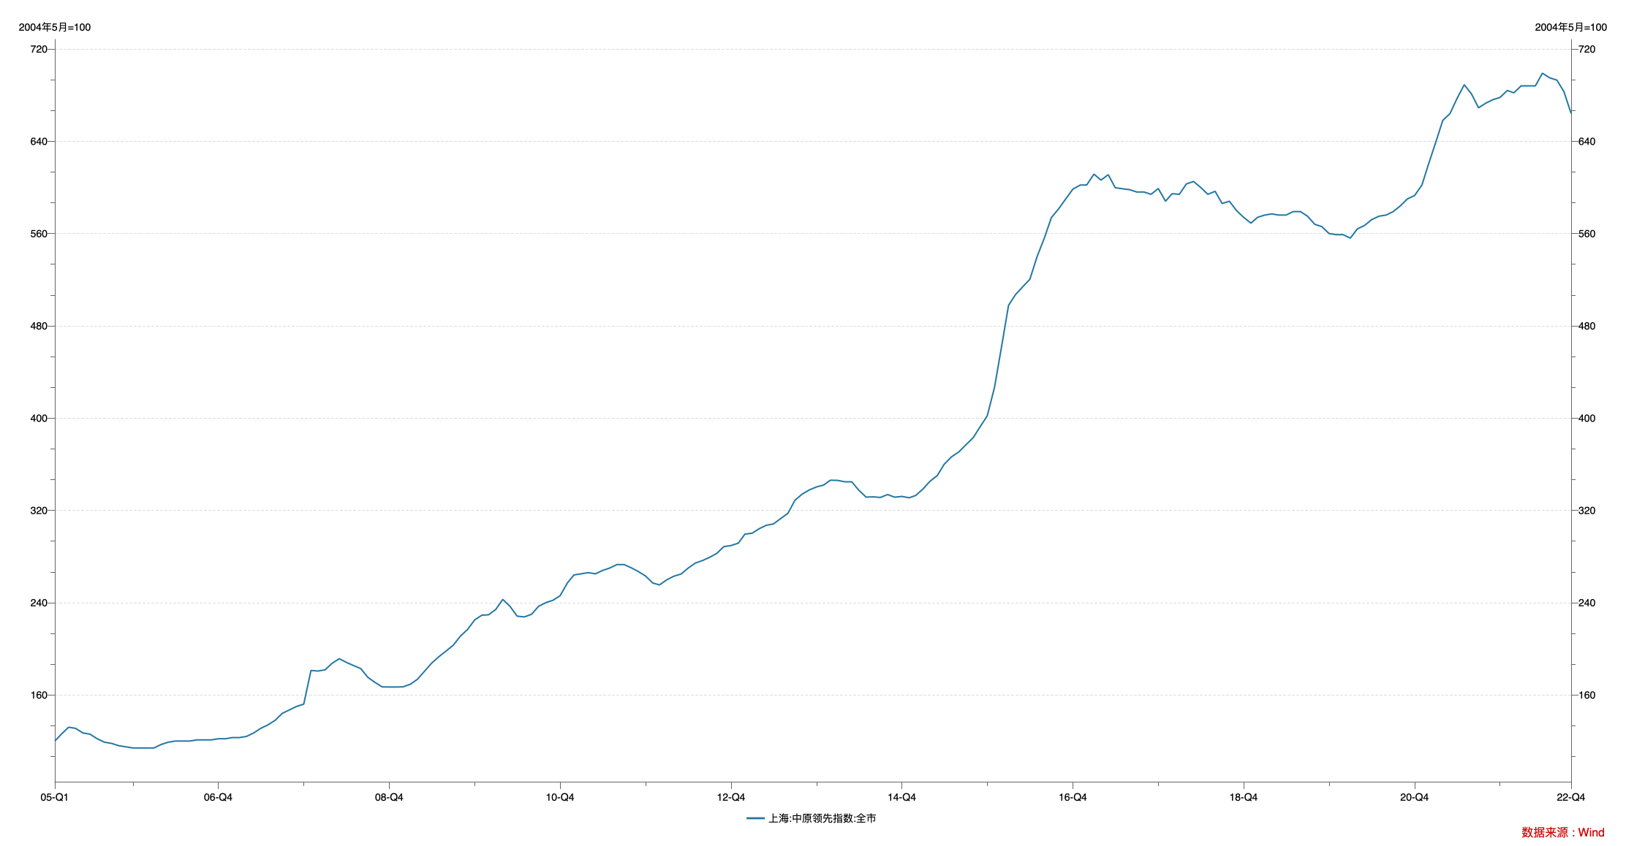

指标名称 | 上海:中原领先指数:全市
2005-01-31 | 120.00
2005-02-28 | 126.00
2005-03-31 | 132.00
2005-04-30 | 131.00
2005-05-31 | 127.00
2005-06-30 | 126.00
2005-07-31 | 122.00
2005-08-31 | 119.00
2005-09-30 | 118.00
2005-10-31 | 116.00
2005-11-30 | 115.00
2005-12-31 | 114.00
2006-01-31 | 114.00
2006-02-28 | 114.00
2006-03-31 | 114.00
2006-04-30 | 117.00
2006-05-31 | 119.00
2006-06-30 | 120.00
2006-07-31 | 120.00
2006-08-31 | 120.00
2006-09-30 | 121.00
2006-10-31 | 121.00
2006-11-30 | 121.00
2006-12-31 | 122.00
2007-01-31 | 122.00
2007-02-28 | 123.00
2007-03-31 | 123.00
2007-04-30 | 124.00
2007-05-31 | 127.00
2007-06-30 | 131.00
2007-07-31 | 134.00
2007-08-31 | 138.00
2007-09-30 | 144.00
2007-10-31 | 147.00
2007-11-30 | 150.00
2007-12-31 | 152.00
2008-01-31 | 181.20
2008-02-29 | 180.70
2008-03-31 | 181.73
2008-04-30 | 187.37
2008-05-31 | 191.36
2008-06-30 | 188.23
2008-07-31 | 185.45
2008-08-31 | 182.77
2008-09-30 | 175.24
2008-10-31 | 170.81
2008-11-30 | 166.96
2008-12-31 | 166.86
2009-01-31 | 166.86
2009-02-28 | 167.01
2009-03-31 | 169.28
2009-04-30 | 173.53
2009-05-31 | 180.67
2009-06-30 | 187.59
2009-07-31 | 193.16
2009-08-31 | 198.15
2009-09-30 | 203.04
2009-10-31 | 211.06
2009-11-30 | 216.65
2009-12-31 | 225.06
2010-01-31 | 229.16
2010-02-28 | 229.46
2010-03-31 | 234.14
2010-04-30 | 242.80
2010-05-31 | 236.73
2010-06-30 | 228.30
2010-07-31 | 227.60
2010-08-31 | 229.91
2010-09-30 | 236.83
2010-10-31 | 240.00
2010-11-30 | 242.00
2010-12-31 | 246.00
2011-01-31 | 257.00
2011-02-28 | 264.00
2011-03-31 | 265.00
2011-04-30 | 266.00
2011-05-31 | 265.00
2011-06-30 | 267.86
2011-07-31 | 270.00
2011-08-31 | 273.00
2011-09-30 | 273.00
2011-10-31 | 270.20
2011-11-30 | 267.00
2011-12-31 | 263.10
2012-01-31 | 257.00
2012-02-29 | 255.40
2012-03-31 | 259.80
2012-04-30 | 262.90
2012-05-31 | 264.80
2012-06-30 | 269.90
2012-07-31 | 274.30
2012-08-31 | 276.50
2012-09-30 | 279.30
2012-10-31 | 282.70
2012-11-30 | 288.60
2012-12-31 | 289.50
2013-01-31 | 291.60
2013-02-28 | 299.40
2013-03-31 | 300.20
2013-04-30 | 304.10
2013-05-31 | 307.10
2013-06-30 | 308.20
2013-07-31 | 312.90
2013-08-31 | 317.50
2013-09-30 | 328.80
2013-10-31 | 334.10
2013-11-30 | 337.70
2013-12-31 | 340.30
2014-01-31 | 342.00
2014-02-28 | 346.10
2014-03-31 | 346.00
2014-04-30 | 344.80
2014-05-31 | 344.70
2014-06-30 | 337.40
2014-07-31 | 331.50
2014-08-31 | 331.70
2014-09-30 | 331.20
2014-10-31 | 333.70
2014-11-30 | 331.40
2014-12-31 | 332.10
2015-01-31 | 330.90
2015-02-28 | 332.90
2015-03-31 | 338.50
2015-04-30 | 345.20
2015-05-31 | 350.10
2015-06-30 | 360.00
2015-07-31 | 366.40
2015-08-31 | 370.60
2015-09-30 | 376.70
2015-10-31 | 382.80
2015-11-30 | 392.30
2015-12-31 | 402.00
2016-01-31 | 426.70
2016-02-29 | 460.70
2016-03-31 | 497.80
2016-04-30 | 507.10
2016-05-31 | 513.90
2016-06-30 | 520.30
2016-07-31 | 540.00
2016-08-31 | 556.10
2016-09-30 | 573.80
2016-10-31 | 581.40
2016-11-30 | 589.90
2016-12-31 | 598.50
2017-01-31 | 602.00
2017-02-28 | 602.10
2017-03-31 | 611.50
2017-04-30 | 606.30
2017-05-31 | 611.00
2017-06-30 | 599.70
2017-07-31 | 598.80
2017-08-31 | 598.00
2017-09-30 | 596.00
2017-10-31 | 596.00
2017-11-30 | 594.00
2017-12-31 | 599.00
2018-01-31 | 588.00
2018-02-28 | 594.50
2018-03-31 | 594.00
2018-04-30 | 603.00
2018-05-31 | 605.10
2018-06-30 | 600.00
2018-07-31 | 594.00
2018-08-31 | 596.60
2018-09-30 | 586.00
2018-10-31 | 588.00
2018-11-30 | 580.00
2018-12-31 | 574.00
2019-01-31 | 569.00
2019-02-28 | 574.00
2019-03-31 | 576.00
2019-04-30 | 577.00
2019-05-31 | 576.00
2019-06-30 | 576.00
2019-07-31 | 579.00
2019-08-31 | 579.00
2019-09-30 | 575.00
2019-10-31 | 568.00
2019-11-30 | 566.00
2019-12-31 | 560.00
2020-01-31 | 559.00
2020-02-29 | 559.00
2020-03-31 | 556.00
2020-04-30 | 564.00
2020-05-31 | 567.00
2020-06-30 | 572.00
2020-07-31 | 575.00
2020-08-31 | 576.00
2020-09-30 | 579.00
2020-10-31 | 584.00
2020-11-30 | 590.00
2020-12-31 | 593.00
2021-01-31 | 602.00
2021-02-28 | 620.00
2021-03-31 | 639.00
2021-04-30 | 658.00
2021-05-31 | 664.00
2021-06-30 | 677.00
2021-07-31 | 689.00
2021-08-31 | 681.00
2021-09-30 | 669.00
2021-10-31 | 673.00
2021-11-30 | 676.00
2021-12-31 | 678.00
2022-01-31 | 684.00
2022-02-28 | 682.00
2022-03-31 | 688.00
2022-04-30 | 688.00
2022-05-31 | 688.00
2022-06-30 | 699.00
2022-07-31 | 695.00
2022-08-31 | 693.00
2022-09-30 | 683.00
2022-10-31 | 664.00

数据来源：Wind

